Abb. D4-1
Zurück zum Inhalt
Abb. D4-1: Entwicklung des Lehrkräftebestands* an allgemeinbildenden und beruflichen Schulen 2003/04 bis 2018/19 nach Latersgruppen
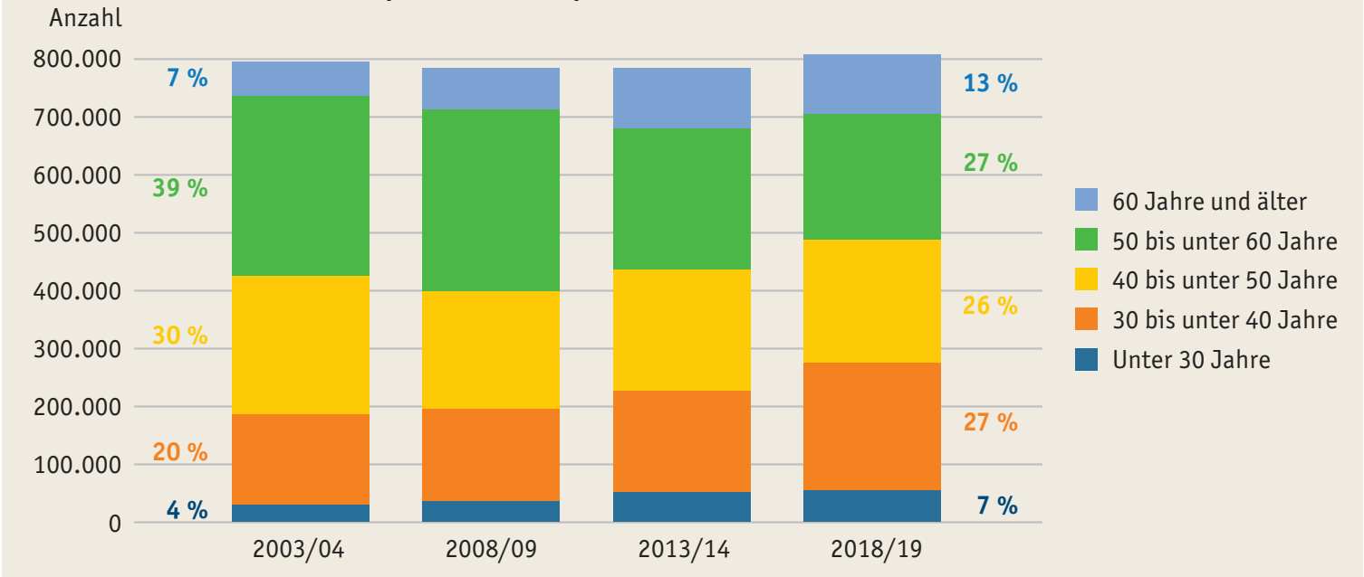

* Hauptberufliche Lehrkräfte in Voll- und Teilzeit (ohne stundenweise Beschäftigte).
Quelle: Statistische Ämter des Bundes und der Länder, Schulstatistik, eigene Berechnungen
à Tab. D4-2web

Abb. D4-2
Zurück zum Inhalt
Abb. D4-2: Anteil der Seiteneinsteigerinnen und Seiteneinsteiger an allen Neueinstellungen in den öffentlichen Schuldienst 2012 bis 2018 sowie nach Ländern (in %)
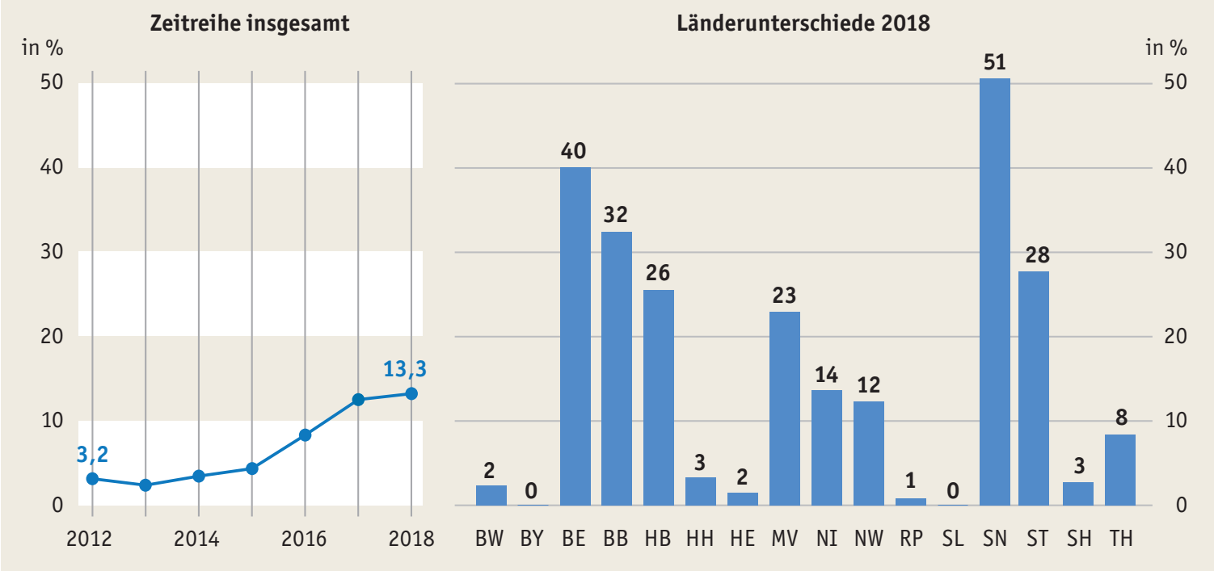

Quelle: Sekretariat der KMK, Einstellung von Lehrkräften 2018
à Tab. D4-5web

Abb. D4-3
Zurück zum Inhalt
Abb. D4-3: Seiteneinsteigerinnen und -einsteiger sowie fachfremd unterrichtende Sekundarschullehrkräfte im Mathematik- und naturwissenschaftlichen Unterricht nach Schularten (in % aller Lehrkräfte)*
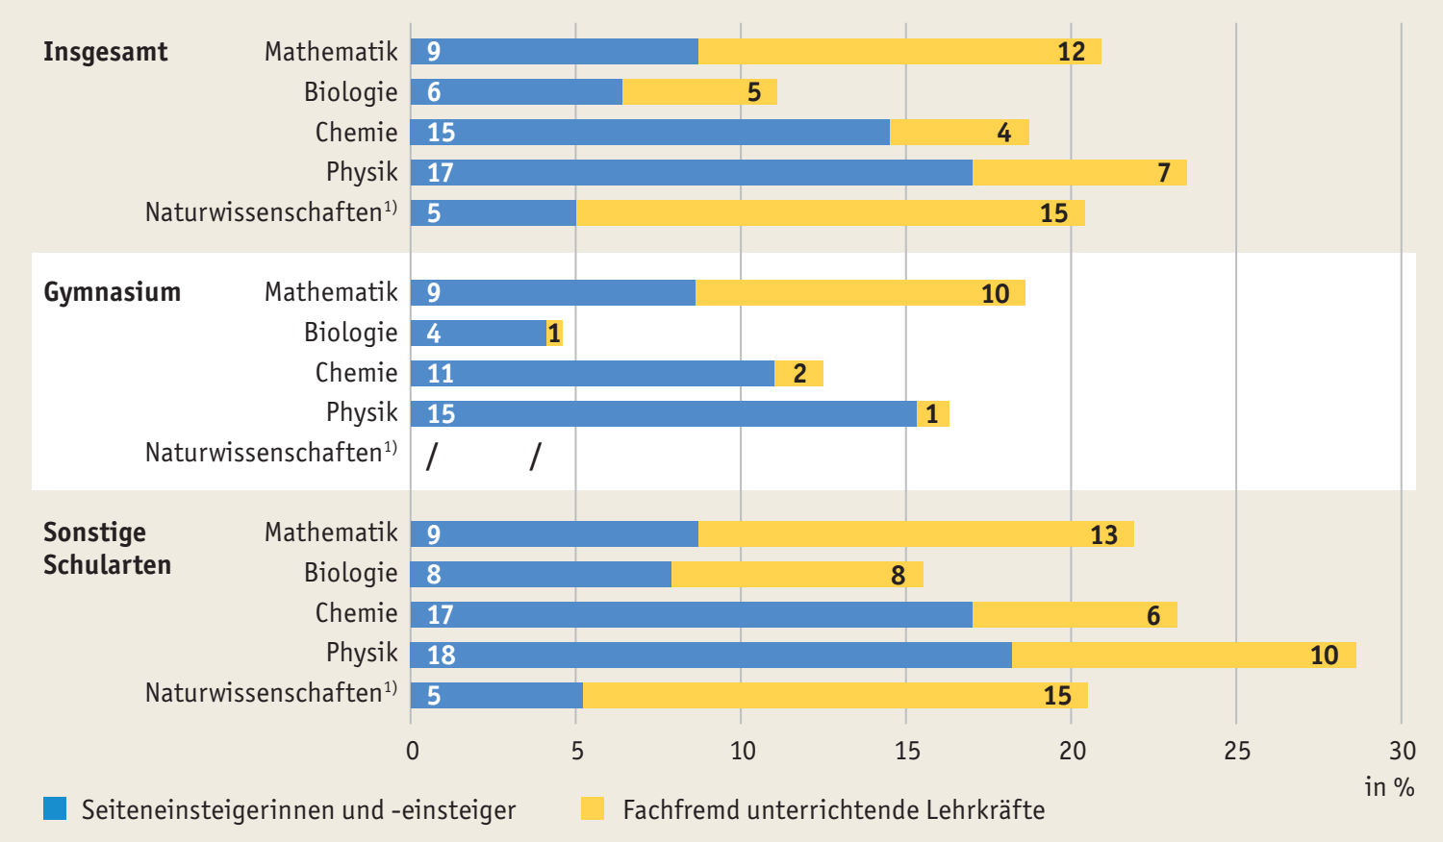

* Bezogen auf 3.445 Lehrkräfte an allgemeinbildenden Schulen des Sekundarbereichs I ohne Doppelzählungen, d.h., bei der Bestimmung des Anteils fachfremd unterrichtender Lehrkräfte wurden nur die Lehrkräfte mit Lehramtsstudium einbezogen (ohne Seiteneinstiege).
1) Fächerintegriertes Unterrichtsfach Naturwissenschaft; Darstellung für Gymnasiallehrkräfte wegen der geringen Fallzahl (n=12) nicht möglich.
Quelle: Stanat et al., 2019, IQB-Bildungstrend 2018, S. 394, eigene Darstellung

